상품제안서
송월 샤보렌 식스 세면타월 30수 135g | 상품코드: S09236

 |  |  |  |  |  |  | 02-713-8555 | www.synergygift.co.kr
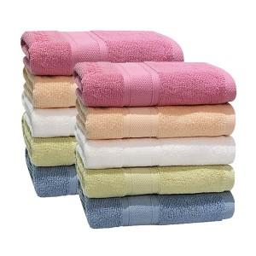

【상세/제작정보】 | <p>※종이상자 미선택시 기본 벌크 출고됩니다.</p>

【인쇄/포장옵션】 | 실크, 자수 / 포장지포장

【공급단가】 | 수량 | 200~ | 500~ | 1,000~ | 3,000~ | 5,000~
*VAT별도 | 살구 | 3,560원 | 3,500원 | 3,420원 | 3,280원 | 3,150원
 | 연두 | 3,560원 | 3,500원 | 3,420원 | 3,280원 | 3,150원
 | 파랑 | 3,560원 | 3,500원 | 3,420원 | 3,280원 | 3,150원
 | 분홍 | 3,560원 | 3,500원 | 3,420원 | 3,280원 | 3,150원

【상품 URL】 | https://www.synergygift.co.kr:443/src/goods_detail.php?gdno=19960

